Graphique 1
Recensement agricole 2020

Nombre d'exploitations selon le type de commercialisation

 | Total | Vente en circuit court | Pas de vente en circuit court
Martinique | 2,679 | 1,732 | 947

Champ : Martinique
Source : Agreste - Recensement agricole 2020

Graphique 1 En 2020, 65 % d'exploitations vendent en circuit court Nombre d'exploitations selon le type de commercialisation

Total :
389 779 exploitations

Graphique 2
Recensement agricole 2020

Exploitations vendant en circuit court selon leur spécialisation en 2020

Orientation technico-économique | 2020
 | Nombre d'exploitations | Nombre d'exploitations vendant en circuit court | Part vendant en circuit court selon leur spécialisation
Apiculture | 39 | 38 | 97 %
Fleurs, horticulture diverse | 63 | 55 | 87 %
Polyculture, polyélevage | 452 | 374 | 83 %
Combinaisons de granivores (porcins, volailles) | 44 | 36 | 82 %
Légumes, champignons | 423 | 346 | 82 %
Ovins, caprins | 96 | 68 | 71 %
Bovins viande | 518 | 346 | 67 %
Autres herbivores | 65 | 43 | 66 %
Porcins | 62 | 38 | 61 %
Grandes cultures | 284 | 157 | 55 %
Volailles | 30 | 13 | 43 %
Cultures fruitières | 629 | 246 | 39 %
Non classées | 13 | 10 | 77 %
Martinique | 2,679 | 1,732 | 65 %

Champ : Martinique
Source : Agreste - Recensement agricole 2020

Graphique 3
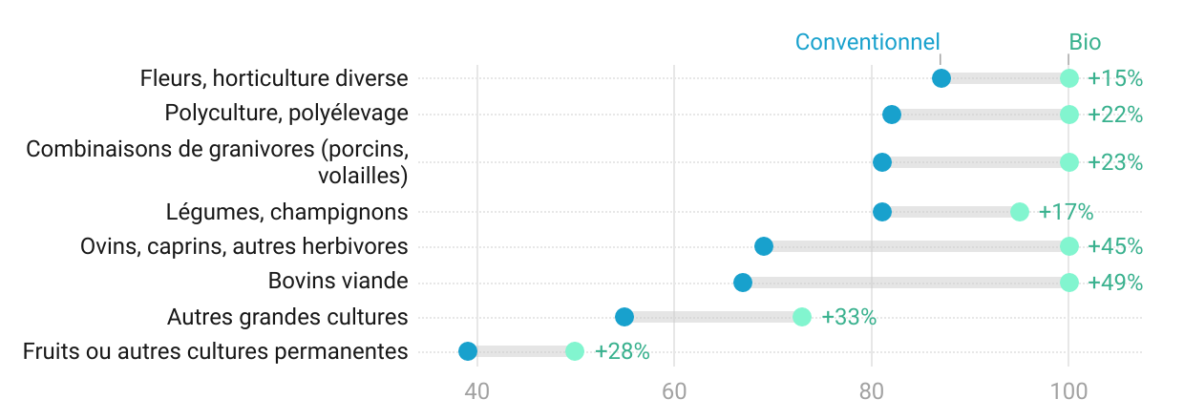
Recensement agricole 2020

Part d'exploitations vendant en circuit court selon leur mode de production conventionnel / biologique et leur spécialisation

Orientation technico-économique | Conventionnel | Bio
Bovins lait | 100 % | -
Bovins mixte | 100 % | -
Fleurs, horticulture diverse | 87 % | 100 %
Polyculture, polyélevage | 82 % | 100 %
Combinaisons de granivores (porcins, volailles) | 81 % | 100 %
Légumes, champignons | 81 % | 95 %
Ovins, caprins, autres herbivores | 69 % | 100 %
Bovins viande | 67 % | 100 %
Porcins | 61 % | -
Autres grandes cultures | 55 % | 73 %
Volailles | 43 % | -
Fruits ou autres cultures permanentes | 39 % | 50 %
Non classées | 57 % | -

Champ : Martinique
Source : Agreste - Recensement agricole 2020

Graphique 3

Graphique 4
Recensement agricole 2020

Nombre d'exploitations par mode de vente en circuit court*

Vente : | Effectif
à la ferme | 938
à un commerçant détaillant | 754
sur les marchés | 470
en point de vente collectif (magasin de producteurs,…) | 169
en tournée ou à domicile | 96
à des grandes et moyennes surfaces | 62
en paniers, AMAP | 22
à des restaurants (hors restauration collective) | 22
en salons et foires | 13
par correspondance (courriel, téléphone…) | 6
à la restauration collective | 6
via le site internet de l'exploitation | 4
via une plateforme de commande en ligne | 4

* une même exploitation peut avoir plusieurs modes de vente en circuit court.
Champ : France métropolitaine.
Source : Agreste - Recensement agricole 2020

* une même exploitation peut avoir plusieurs modes de vente en circuit court

